Hoja1
Método de Euler | x0 | 0
 | x1 | 3 |  |  | Formula de Euler para y:
 | num_seg | 20

 | h | 0.15

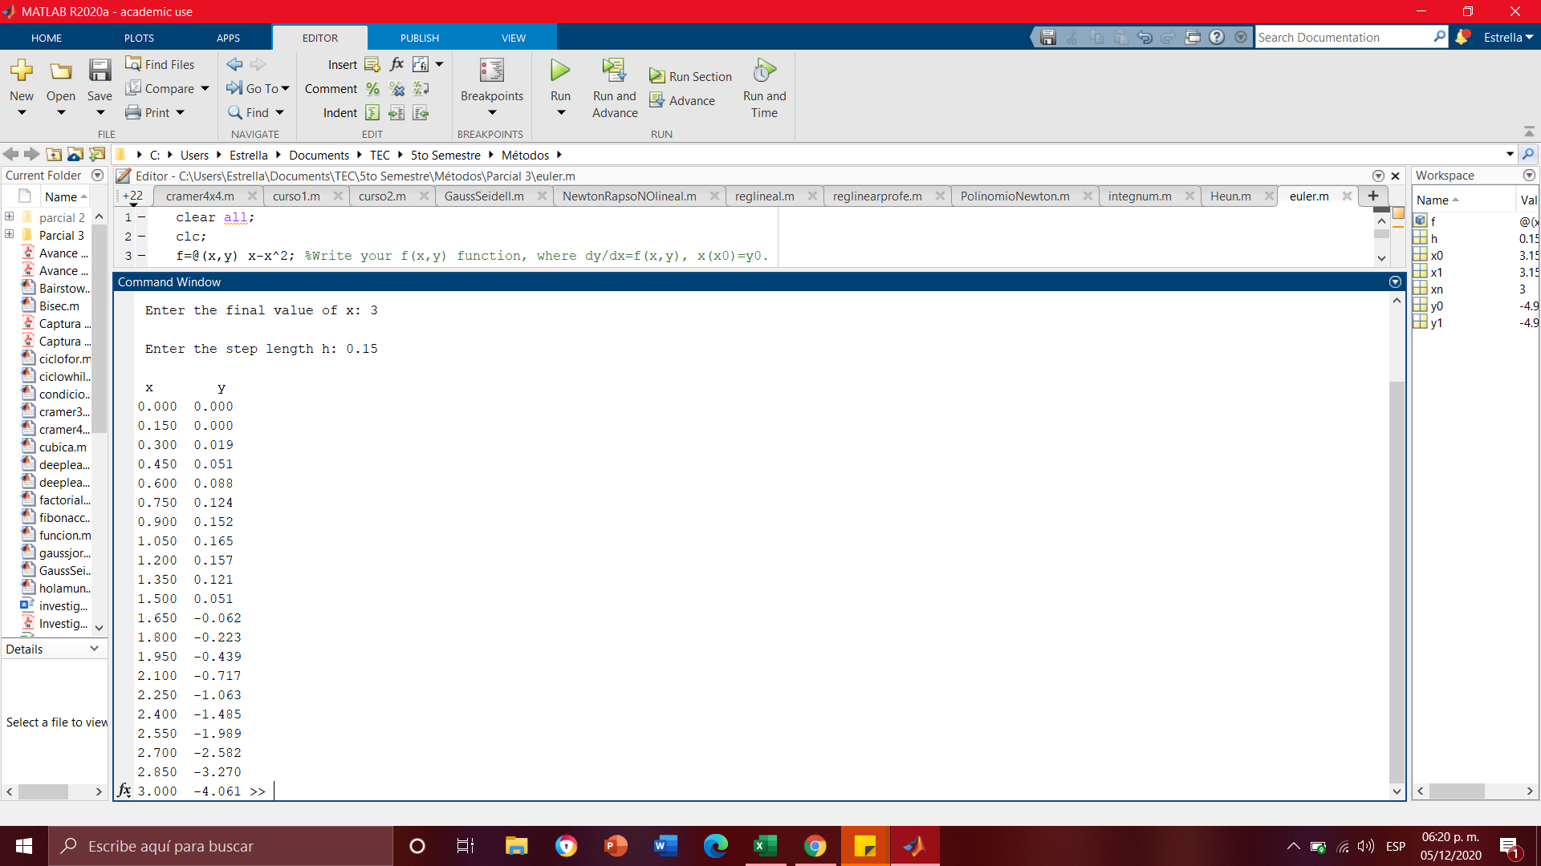
 | x | y | y'=x(1-x) | SOLUCIÓN
 |  |  |  | x^2/2 - x^3/3
 | 0 | 0 | 0 | 0
 | 0.15 | 0 | 0.1275 | 0.010125
 | 0.3 | 0.019125 | 0.21 | 0.036
 | 0.45 | 0.050625 | 0.2475 | 0.070875
 | 0.6 | 0.08775 | 0.24 | 0.108
 | 0.75 | 0.12375 | 0.1875 | 0.140625
 | 0.9 | 0.151875 | 0.09 | 0.162
 | 1.05 | 0.165375 | -0.0525 | 0.165375
 | 1.2 | 0.1575 | -0.24 | 0.144
 | 1.35 | 0.1215 | -0.4725 | 0.091125
 | 1.5 | 0.050625 | -0.75 | 0
 | 1.65 | -0.061875 | -1.0725 | -0.136125
 | 1.8 | -0.22275 | -1.44 | -0.324 |  | Comprobación Matlab
 | 1.95 | -0.43875 | -1.8525 | -0.570375
 | 2.1 | -0.716625 | -2.31 | -0.882
 | 2.25 | -1.063125 | -2.8125 | -1.265625
 | 2.4 | -1.485 | -3.36 | -1.728
 | 2.55 | -1.989 | -3.9525 | -2.275875
 | 2.7 | -2.581875 | -4.59 | -2.916
 | 2.85 | -3.270375 | -5.2725 | -3.655125
 | 3 | -4.06125 | -6 | -4.5

 | x0 | 0
 | x1 | 3
 | num_seg | 40

 | h | 0.075

 | x | y | y'=x(1-x) | SOLUCIÓN
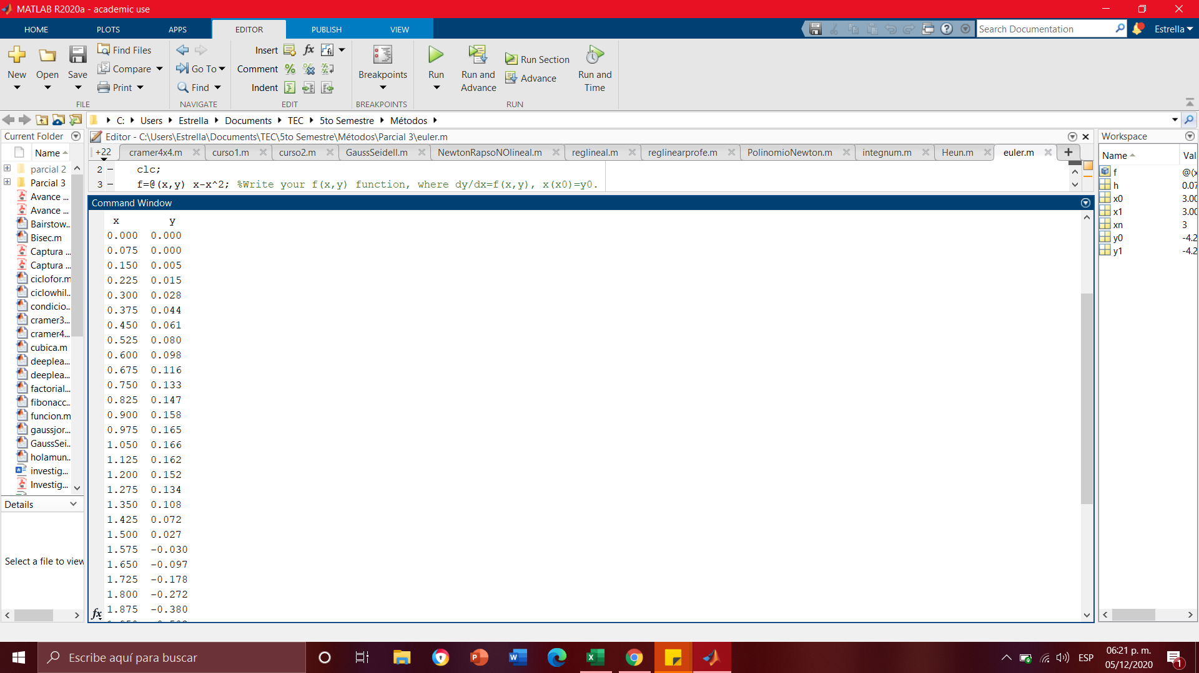
 | 0 | 0 | 0 | 0
 | 0.075 | 0 | 0.069375 | 0.002671875
 | 0.15 | 0.005203125 | 0.1275 | 0.010125
 | 0.225 | 0.014765625 | 0.174375 | 0.021515625
 | 0.3 | 0.02784375 | 0.21 | 0.036
 | 0.375 | 0.04359375 | 0.234375 | 0.052734375
 | 0.45 | 0.061171875 | 0.2475 | 0.070875
 | 0.525 | 0.079734375 | 0.249375 | 0.089578125
 | 0.6 | 0.0984375 | 0.24 | 0.108
 | 0.675 | 0.1164375 | 0.219375 | 0.125296875
 | 0.75 | 0.132890625 | 0.1875 | 0.140625
 | 0.825 | 0.146953125 | 0.144375 | 0.153140625 |  | Comprobación Matlab
 | 0.9 | 0.15778125 | 0.09 | 0.162
 | 0.975 | 0.16453125 | 0.024375 | 0.166359375
 | 1.05 | 0.166359375 | -0.0525 | 0.165375
 | 1.125 | 0.162421875 | -0.140625 | 0.158203125
 | 1.2 | 0.151875 | -0.24 | 0.144
 | 1.275 | 0.133875 | -0.350625 | 0.121921875
 | 1.35 | 0.107578125 | -0.4725 | 0.091125
 | 1.425 | 0.072140625 | -0.605625 | 0.050765625
 | 1.5 | 0.02671875 | -0.75 | 0
 | 1.575 | -0.02953125 | -0.905625 | -0.062015625
 | 1.65 | -0.097453125 | -1.0725 | -0.136125
 | 1.725 | -0.177890625 | -1.250625 | -0.223171875
 | 1.8 | -0.2716875 | -1.44 | -0.324
 | 1.875 | -0.3796875 | -1.640625 | -0.439453125
 | 1.95 | -0.502734375 | -1.8525 | -0.570375
 | 2.025 | -0.641671875 | -2.075625 | -0.717609375
 | 2.1 | -0.79734375 | -2.31 | -0.882
 | 2.175 | -0.97059375 | -2.555625 | -1.064390625
 | 2.25 | -1.162265625 | -2.8125 | -1.265625
 | 2.325 | -1.373203125 | -3.080625 | -1.486546875
 | 2.4 | -1.60425 | -3.36 | -1.728
 | 2.475 | -1.85625 | -3.650625 | -1.990828125
 | 2.55 | -2.130046875 | -3.9525 | -2.275875
 | 2.625 | -2.426484375 | -4.265625 | -2.583984375
 | 2.7 | -2.74640625 | -4.59 | -2.916
 | 2.775 | -3.09065625 | -4.925625 | -3.272765625
 | 2.85 | -3.460078125 | -5.2725 | -3.655125
 | 2.925 | -3.855515625 | -5.630625 | -4.063921875
 | 3 | -4.2778125 | -6 | -4.5

